Лист1
ID процесса B | Время выполнения процесса B (мс) | ID процесса (ов) A |  | 1 | 2 | 3 | 4 | 5 | 6 | 7 | 8 | 9 | 10 | 11 | 12 | 13 | 14 | 15 | 16 | 17 | 18 | 19 | 20 | 21 | 22 | 23 | 24 | 25 | 26 | 27 | 28 | 29 | 30 | 31 | 32 | 33
1 | 6 | 0 | 1 | 1 | 1 | 1 | 1 | 1 | 1 |  |  |  |  |  |  |  |  |  |  |  |  |  |  |  |  |  |  |  |  |  |  |  |  |  |  |  | TRUE
2 | 9 | 1 | 2 |  |  |  |  |  |  | 1 | 1 | 1 | 1 | 1 | 1 | 1 | 1 | 1 |  |  |  |  |  |  |  |  |  |  |  |  |  |  |  |  |  |  | TRUE
3 | 4 | 1 | 3 |  |  |  |  |  |  | 1 | 1 | 1 | 1 |  |  |  |  |  |  |  |  |  |  |  |  |  |  |  |  |  |  |  |  |  |  |  | TRUE
4 | 6 | 3 | 4 |  |  |  |  |  |  |  |  |  |  | 1 | 1 | 1 | 1 | 1 | 1 |  |  |  |  |  |  |  |  |  |  |  |  |  |  |  |  |  | TRUE
5 | 9 | 2 | 5 |  |  |  |  |  |  |  |  |  |  |  |  |  |  |  | 1 | 1 | 1 | 1 | 1 | 1 | 1 | 1 | 1 |  |  |  |  |  |  |  |  |  | TRUE
6 | 4 | 2; 4 | 6 |  |  |  |  |  |  |  |  |  |  |  |  |  |  |  |  | 1 | 1 | 1 | 1 |  |  |  |  |  |  |  |  |  |  |  |  |  | TRUE
7 | 10 | 6 | 7 |  |  |  |  |  |  |  |  |  |  |  |  |  |  |  |  |  |  |  |  | 1 | 1 | 1 | 1 | 1 | 1 | 1 | 1 | 1 | 1 |  |  |  | TRUE
8 | 10 | 0 | 8 | 1 | 1 | 1 | 1 | 1 | 1 | 1 | 1 | 1 | 1 |  |  |  |  |  |  |  |  |  |  |  |  |  |  |  |  |  |  |  |  |  |  |  | TRUE
9 | 9 | 8 | 9 |  |  |  |  |  |  |  |  |  |  | 1 | 1 | 1 | 1 | 1 | 1 | 1 | 1 | 1 |  |  |  |  |  |  |  |  |  |  |  |  |  |  | TRUE
10 | 6 | 8 | 10 |  |  |  |  |  |  |  |  |  |  | 1 | 1 | 1 | 1 | 1 | 1 |  |  |  |  |  |  |  |  |  |  |  |  |  |  |  |  |  | TRUE
11 | 1 | 10 | 11 |  |  |  |  |  |  |  |  |  |  |  |  |  |  |  |  | 1 |  |  |  |  |  |  |  |  |  |  |  |  |  |  |  |  | TRUE
12 | 10 | 11 | 12 |  |  |  |  |  |  |  |  |  |  |  |  |  |  |  |  |  | 1 | 1 | 1 | 1 | 1 | 1 | 1 | 1 | 1 | 1 |  |  |  |  |  |  | TRUE
13 | 4 | 0 | 13 | 1 | 1 | 1 | 1 |  |  |  |  |  |  |  |  |  |  |  |  |  |  |  |  |  |  |  |  |  |  |  |  |  |  |  |  |  | TRUE
14 | 10 | 13 | 14 |  |  |  |  | 1 | 1 | 1 | 1 | 1 | 1 | 1 | 1 | 1 | 1 |  |  |  |  |  |  |  |  |  |  |  |  |  |  |  |  |  |  |  | TRUE
15 | 26 | 13 | 15 |  |  |  |  | 1 | 1 | 1 | 1 | 1 | 1 | 1 | 1 | 1 | 1 | 1 | 1 | 1 | 1 | 1 | 1 | 1 | 1 | 1 | 1 | 1 | 1 | 1 | 1 | 1 | 1 |  |  |  | TRUE
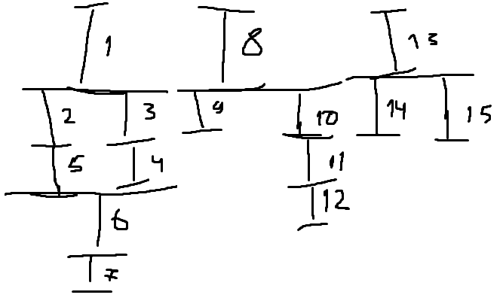
 |  |  |  | 3 | 3 | 3 | 3 | 4 | 4 | 5 | 5 | 5 | 5 | 6 | 6 | 6 | 6 | 5 | 5 | 5 | 5 | 5 | 4 | 4 | 4 | 4 | 4 | 3 | 3 | 3 | 2 | 2 | 2 | 0 | 0 | 0

